对账
订单号 | 入住日期 | 离店日期 | 应收 |  |  |  | ,
999224615048317 | 2023-07-27 | 2023-07-29 | 582 | 582 | 3467814 | 0 | ,3467814 | #N/A
999225005945944 | 2023-07-26 | 2023-07-29 | 269.46 | 269.46 | 3562930 | 0 | ,3562930 | 直采
999225023365417 | 2023-07-28 | 2023-07-29 | 113.22 | 113.22 | 3567580 | 0 | ,3567580 | 直采
25055495084 | 2023-07-25 | 2023-07-29 | 777.96 | 777.96 | 3575899 | 0 | ,3575899 | 直采

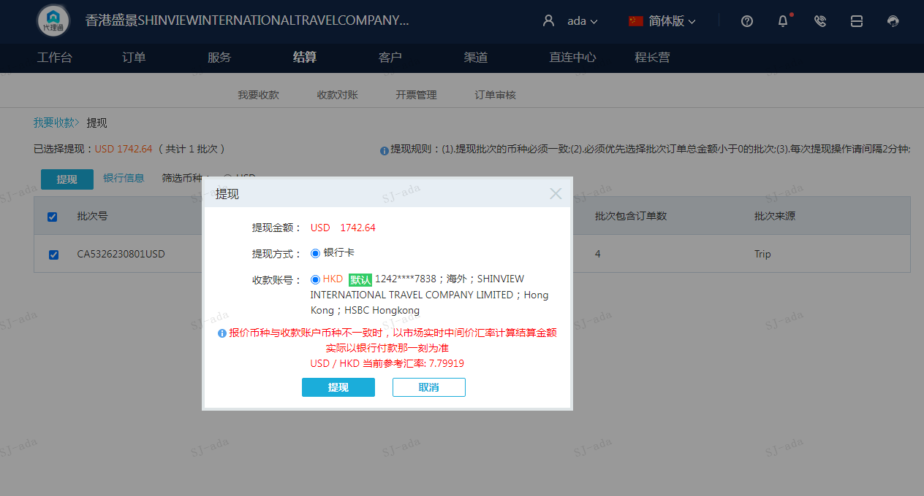
 |  |  | 1742.64
 |  |  | USD 1742.64

A230801092835911 | 1742.64 | 13591.18
USD / HKD 当前参考汇率: 7.79919
总计：1742.64 USD/ 13591.18 HKD

